TV reitingai
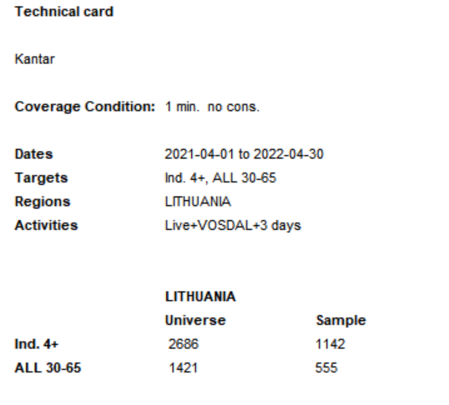
 |  |  |  | Targets >> | Ind. 4+ | ALL 30-66
 |  |  |  | Total >>
Total | Channel | Time Band | Start time | Units | 2021-04-01 - 2022-04-30 | 2021-04-01 - 2022-04-30
Total |  |  |  | Rtg% | 1.1 | 1.2
 | TV3 |  |  | Rtg% | 2.2 | 2.6
 |  | LTWTFSS06:00-24:00 |  | Rtg% | 2.7 | 3.2
 |  |  | 06:00 - 07:00 | Rtg% | 0.3 | 0.3
 |  |  | 07:00 - 08:00 | Rtg% | 0.4 | 0.4
 |  |  | 08:00 - 09:00 | Rtg% | 0.9 | 0.8
 |  |  | 09:00 - 10:00 | Rtg% | 1 | 0.8
 |  |  | 10:00 - 11:00 | Rtg% | 1.5 | 1.6
 |  |  | 11:00 - 12:00 | Rtg% | 1.1 | 1.1
 |  |  | 12:00 - 13:00 | Rtg% | 1.3 | 1.4
 |  |  | 13:00 - 14:00 | Rtg% | 1.4 | 1.6
 |  |  | 14:00 - 15:00 | Rtg% | 1.6 | 1.9
 |  |  | 15:00 - 16:00 | Rtg% | 2.1 | 2.1
 |  |  | 16:00 - 17:00 | Rtg% | 4.2 | 4.7
 |  |  | 17:00 - 18:00 | Rtg% | 3.3 | 4.1
 |  |  | 18:00 - 19:00 | Rtg% | 9.5 | 11.4
 |  |  | 19:00 - 20:00 | Rtg% | 6.5 | 7.8
 |  |  | 20:00 - 21:00 | Rtg% | 5.2 | 6.7
 |  |  | 21:00 - 22:00 | Rtg% | 3.4 | 4.4
 |  |  | 22:00 - 23:00 | Rtg% | 2.1 | 3
 |  |  | 23:00 - 24:00 | Rtg% | 1.2 | 1.6
 |  | Undetermined time band |  | Rtg% | 0.3 | 0.5
 |  |  | 05:00 - 06:00 | Rtg% | 0.2 | 0.2
 |  |  | 24:00 - 25:00 | Rtg% | 0.7 | 1
 |  |  | 25:00 - 26:00 | Rtg% | 0.4 | 0.6
 |  |  | 26:00 - 27:00 | Rtg% | 0.2 | 0.4
 |  |  | 27:00 - 28:00 | Rtg% | 0.1 | 0.2
 |  |  | 28:00 - 29:00 | Rtg% | 0.1 | 0.2
 | TV6 |  |  | Rtg% | 0.6 | 0.7
 |  | LTWTFSS06:00-24:00 |  | Rtg% | 0.6 | 0.8
 |  |  | 06:00 - 07:00 | Rtg% | 0.2 | 0.2
 |  |  | 07:00 - 08:00 | Rtg% | 0.3 | 0.4
 |  |  | 08:00 - 09:00 | Rtg% | 0.3 | 0.4
 |  |  | 09:00 - 10:00 | Rtg% | 0.3 | 0.5
 |  |  | 10:00 - 11:00 | Rtg% | 0.5 | 0.6
 |  |  | 11:00 - 12:00 | Rtg% | 0.4 | 0.5
 |  |  | 12:00 - 13:00 | Rtg% | 0.4 | 0.4
 |  |  | 13:00 - 14:00 | Rtg% | 0.5 | 0.6
 |  |  | 14:00 - 15:00 | Rtg% | 0.5 | 0.7
 |  |  | 15:00 - 16:00 | Rtg% | 0.6 | 0.9
 |  |  | 16:00 - 17:00 | Rtg% | 0.7 | 1
 |  |  | 17:00 - 18:00 | Rtg% | 0.9 | 1.2
 |  |  | 18:00 - 19:00 | Rtg% | 0.7 | 0.9
 |  |  | 19:00 - 20:00 | Rtg% | 0.9 | 1.1
 |  |  | 20:00 - 21:00 | Rtg% | 1.7 | 2
 |  |  | 21:00 - 22:00 | Rtg% | 1.2 | 1.6
 |  |  | 22:00 - 23:00 | Rtg% | 0.7 | 0.9
 |  |  | 23:00 - 24:00 | Rtg% | 0.3 | 0.5
 |  | Undetermined time band |  | Rtg% | 0.1 | 0.2
 |  |  | 05:00 - 06:00 | Rtg% | 0 | 0.1
 |  |  | 24:00 - 25:00 | Rtg% | 0.2 | 0.3
 |  |  | 25:00 - 26:00 | Rtg% | 0.1 | 0.2
 |  |  | 26:00 - 27:00 | Rtg% | 0.1 | 0.1
 |  |  | 27:00 - 28:00 | Rtg% | 0.1 | 0.1
 |  |  | 28:00 - 29:00 | Rtg% | 0 | 0
 | TV8 |  |  | Rtg% | 0.6 | 0.5
 |  | LTWTFSS06:00-24:00 |  | Rtg% | 0.7 | 0.6
 |  |  | 06:00 - 07:00 | Rtg% | 0 | 0
 |  |  | 07:00 - 08:00 | Rtg% | 0.3 | 0.3
 |  |  | 08:00 - 09:00 | Rtg% | 0.5 | 0.5
 |  |  | 09:00 - 10:00 | Rtg% | 0.6 | 0.6
 |  |  | 10:00 - 11:00 | Rtg% | 0.4 | 0.4
 |  |  | 11:00 - 12:00 | Rtg% | 0.5 | 0.6
 |  |  | 12:00 - 13:00 | Rtg% | 0.4 | 0.4
 |  |  | 13:00 - 14:00 | Rtg% | 0.5 | 0.6
 |  |  | 14:00 - 15:00 | Rtg% | 0.4 | 0.5
 |  |  | 15:00 - 16:00 | Rtg% | 0.5 | 0.5
 |  |  | 16:00 - 17:00 | Rtg% | 0.6 | 0.5
 |  |  | 17:00 - 18:00 | Rtg% | 0.9 | 0.6
 |  |  | 18:00 - 19:00 | Rtg% | 1.2 | 0.9
 |  |  | 19:00 - 20:00 | Rtg% | 0.9 | 1
 |  |  | 20:00 - 21:00 | Rtg% | 1 | 1.1
 |  |  | 21:00 - 22:00 | Rtg% | 1.2 | 1.1
 |  |  | 22:00 - 23:00 | Rtg% | 0.6 | 0.5
 |  |  | 23:00 - 24:00 | Rtg% | 0.6 | 0.4
 |  | Undetermined time band |  | Rtg% | 0.1 | 0.1
 |  |  | 05:00 - 06:00 | Rtg% | 0 | 0
 |  |  | 24:00 - 25:00 | Rtg% | 0.2 | 0.2
 |  |  | 25:00 - 26:00 | Rtg% | 0.2 | 0.1
 |  |  | 26:00 - 27:00 | Rtg% | 0.1 | 0.1
 |  |  | 27:00 - 28:00 | Rtg% | 0 | 0
 |  |  | 28:00 - 29:00 | Rtg% | 0.1 | 0.1
 | LNK |  |  | Rtg% | 2.1 | 2.4
 |  | LTWTFSS06:00-24:00 |  | Rtg% | 2.5 | 2.8
 |  |  | 06:00 - 07:00 | Rtg% | 0.2 | 0.2
 |  |  | 07:00 - 08:00 | Rtg% | 0.8 | 1
 |  |  | 08:00 - 09:00 | Rtg% | 1 | 1.2
 |  |  | 09:00 - 10:00 | Rtg% | 1.1 | 1.4
 |  |  | 10:00 - 11:00 | Rtg% | 1.1 | 1.3
 |  |  | 11:00 - 12:00 | Rtg% | 1.1 | 1.3
 |  |  | 12:00 - 13:00 | Rtg% | 1.3 | 1.6
 |  |  | 13:00 - 14:00 | Rtg% | 1.5 | 2
 |  |  | 14:00 - 15:00 | Rtg% | 1.8 | 1.7
 |  |  | 15:00 - 16:00 | Rtg% | 2.2 | 2.3
 |  |  | 16:00 - 17:00 | Rtg% | 4.5 | 4.6
 |  |  | 17:00 - 18:00 | Rtg% | 2.7 | 2.6
 |  |  | 18:00 - 19:00 | Rtg% | 7.2 | 8.1
 |  |  | 19:00 - 20:00 | Rtg% | 6 | 6.2
 |  |  | 20:00 - 21:00 | Rtg% | 5 | 5.3
 |  |  | 21:00 - 22:00 | Rtg% | 3.4 | 4.3
 |  |  | 22:00 - 23:00 | Rtg% | 1.7 | 2.5
 |  |  | 23:00 - 24:00 | Rtg% | 1.3 | 1.8
 |  | Undetermined time band |  | Rtg% | 0.3 | 0.4
 |  |  | 05:00 - 06:00 | Rtg% | 0.1 | 0.1
 |  |  | 24:00 - 25:00 | Rtg% | 0.5 | 0.7
 |  |  | 25:00 - 26:00 | Rtg% | 0.3 | 0.4
 |  |  | 26:00 - 27:00 | Rtg% | 0.2 | 0.3
 |  |  | 27:00 - 28:00 | Rtg% | 0.1 | 0.2
 |  |  | 28:00 - 29:00 | Rtg% | 0.1 | 0.1
 | BTV |  |  | Rtg% | 0.9 | 1.1
 |  | LTWTFSS06:00-24:00 |  | Rtg% | 1 | 1.2
 |  |  | 06:00 - 07:00 | Rtg% | 0.2 | 0.3
 |  |  | 07:00 - 08:00 | Rtg% | 0.4 | 0.6
 |  |  | 08:00 - 09:00 | Rtg% | 0.6 | 0.7
 |  |  | 09:00 - 10:00 | Rtg% | 0.6 | 0.7
 |  |  | 10:00 - 11:00 | Rtg% | 0.7 | 0.8
 |  |  | 11:00 - 12:00 | Rtg% | 0.6 | 0.8
 |  |  | 12:00 - 13:00 | Rtg% | 1 | 1.4
 |  |  | 13:00 - 14:00 | Rtg% | 1.4 | 1.8
 |  |  | 14:00 - 15:00 | Rtg% | 1.6 | 1.9
 |  |  | 15:00 - 16:00 | Rtg% | 1.2 | 1.4
 |  |  | 16:00 - 17:00 | Rtg% | 1.4 | 1.5
 |  |  | 17:00 - 18:00 | Rtg% | 1.4 | 1.6
 |  |  | 18:00 - 19:00 | Rtg% | 1.3 | 1.4
 |  |  | 19:00 - 20:00 | Rtg% | 1.9 | 2.2
 |  |  | 20:00 - 21:00 | Rtg% | 1 | 1.3
 |  |  | 21:00 - 22:00 | Rtg% | 1.3 | 1.9
 |  |  | 22:00 - 23:00 | Rtg% | 0.7 | 1
 |  |  | 23:00 - 24:00 | Rtg% | 0.4 | 0.6
 |  | Undetermined time band |  | Rtg% | 0.2 | 0.3
 |  |  | 05:00 - 06:00 | Rtg% | 0 | 0
 |  |  | 24:00 - 25:00 | Rtg% | 0.2 | 0.3
 |  |  | 25:00 - 26:00 | Rtg% | 0.2 | 0.2
 |  |  | 26:00 - 27:00 | Rtg% | 0.1 | 0.2
 |  |  | 27:00 - 28:00 | Rtg% | 0.1 | 0.1
 |  |  | 28:00 - 29:00 | Rtg% | 0.1 | 0.1
 | TV1 |  |  | Rtg% | 0.6 | 0.6
 |  | LTWTFSS06:00-24:00 |  | Rtg% | 0.7 | 0.7
 |  |  | 06:00 - 07:00 | Rtg% | 0.1 | 0.1
 |  |  | 07:00 - 08:00 | Rtg% | 0.3 | 0.3
 |  |  | 08:00 - 09:00 | Rtg% | 0.5 | 0.5
 |  |  | 09:00 - 10:00 | Rtg% | 0.4 | 0.5
 |  |  | 10:00 - 11:00 | Rtg% | 0.7 | 0.8
 |  |  | 11:00 - 12:00 | Rtg% | 0.4 | 0.5
 |  |  | 12:00 - 13:00 | Rtg% | 0.8 | 0.6
 |  |  | 13:00 - 14:00 | Rtg% | 0.4 | 0.3
 |  |  | 14:00 - 15:00 | Rtg% | 0.4 | 0.3
 |  |  | 15:00 - 16:00 | Rtg% | 1.1 | 0.8
 |  |  | 16:00 - 17:00 | Rtg% | 0.6 | 0.7
 |  |  | 17:00 - 18:00 | Rtg% | 0.8 | 0.9
 |  |  | 18:00 - 19:00 | Rtg% | 0.9 | 0.8
 |  |  | 19:00 - 20:00 | Rtg% | 1.1 | 1.1
 |  |  | 20:00 - 21:00 | Rtg% | 1.2 | 1
 |  |  | 21:00 - 22:00 | Rtg% | 1.8 | 1.6
 |  |  | 22:00 - 23:00 | Rtg% | 0.4 | 0.4
 |  |  | 23:00 - 24:00 | Rtg% | 0.2 | 0.2
 |  | Undetermined time band |  | Rtg% | 0.1 | 0.1
 |  |  | 05:00 - 06:00 | Rtg% | 0 | 0.1
 |  |  | 24:00 - 25:00 | Rtg% | 0.2 | 0.1
 |  |  | 25:00 - 26:00 | Rtg% | 0.1 | 0.1
 |  |  | 26:00 - 27:00 | Rtg% | 0.1 | 0.1
 |  |  | 27:00 - 28:00 | Rtg% | 0.1 | 0.1
 |  |  | 28:00 - 29:00 | Rtg% | 0 | 0.1
 | Info TV |  |  | Rtg% | 0.3 | 0.3
 |  | LTWTFSS06:00-24:00 |  | Rtg% | 0.3 | 0.3
 |  |  | 06:00 - 07:00 | Rtg% | 0.2 | 0.2
 |  |  | 07:00 - 08:00 | Rtg% | 0.3 | 0.3
 |  |  | 08:00 - 09:00 | Rtg% | 0.2 | 0.3
 |  |  | 09:00 - 10:00 | Rtg% | 0.2 | 0.2
 |  |  | 10:00 - 11:00 | Rtg% | 0.2 | 0.3
 |  |  | 11:00 - 12:00 | Rtg% | 0.3 | 0.3
 |  |  | 12:00 - 13:00 | Rtg% | 0.3 | 0.3
 |  |  | 13:00 - 14:00 | Rtg% | 0.3 | 0.3
 |  |  | 14:00 - 15:00 | Rtg% | 0.3 | 0.3
 |  |  | 15:00 - 16:00 | Rtg% | 0.3 | 0.3
 |  |  | 16:00 - 17:00 | Rtg% | 0.4 | 0.3
 |  |  | 17:00 - 18:00 | Rtg% | 0.4 | 0.4
 |  |  | 18:00 - 19:00 | Rtg% | 0.3 | 0.3
 |  |  | 19:00 - 20:00 | Rtg% | 0.4 | 0.3
 |  |  | 20:00 - 21:00 | Rtg% | 0.5 | 0.4
 |  |  | 21:00 - 22:00 | Rtg% | 0.6 | 0.6
 |  |  | 22:00 - 23:00 | Rtg% | 0.6 | 0.5
 |  |  | 23:00 - 24:00 | Rtg% | 0.4 | 0.4
 |  | Undetermined time band |  | Rtg% | 0.1 | 0.1
 |  |  | 05:00 - 06:00 | Rtg% | 0.1 | 0.1
 |  |  | 24:00 - 25:00 | Rtg% | 0.1 | 0.1
 |  |  | 25:00 - 26:00 | Rtg% | 0.1 | 0.1
 |  |  | 26:00 - 27:00 | Rtg% | 0 | 0.1
 |  |  | 27:00 - 28:00 | Rtg% | 0 | 0
 |  |  | 28:00 - 29:00 | Rtg% | 0 | 0.1
 | LRT televizija |  |  | Rtg% | 2 | 2
 |  | LTWTFSS06:00-24:00 |  | Rtg% | 2.5 | 2.5
 |  |  | 06:00 - 07:00 | Rtg% | 2.4 | 3
 |  |  | 07:00 - 08:00 | Rtg% | 0.9 | 0.9
 |  |  | 08:00 - 09:00 | Rtg% | 1.9 | 2
 |  |  | 09:00 - 10:00 | Rtg% | 1.9 | 1.9
 |  |  | 10:00 - 11:00 | Rtg% | 1.5 | 1.5
 |  |  | 11:00 - 12:00 | Rtg% | 1.4 | 1.3
 |  |  | 12:00 - 13:00 | Rtg% | 1.4 | 1.3
 |  |  | 13:00 - 14:00 | Rtg% | 1.6 | 1.6
 |  |  | 14:00 - 15:00 | Rtg% | 2.6 | 2.2
 |  |  | 15:00 - 16:00 | Rtg% | 2.5 | 2
 |  |  | 16:00 - 17:00 | Rtg% | 2.6 | 2
 |  |  | 17:00 - 18:00 | Rtg% | 2.7 | 2.2
...

Radijo reitingai
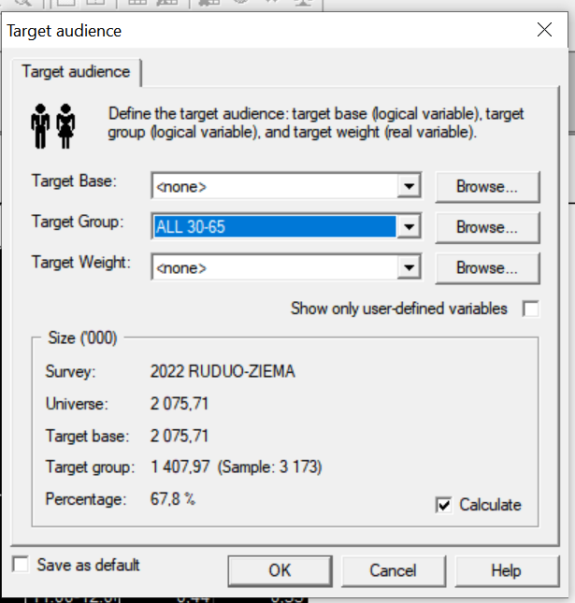
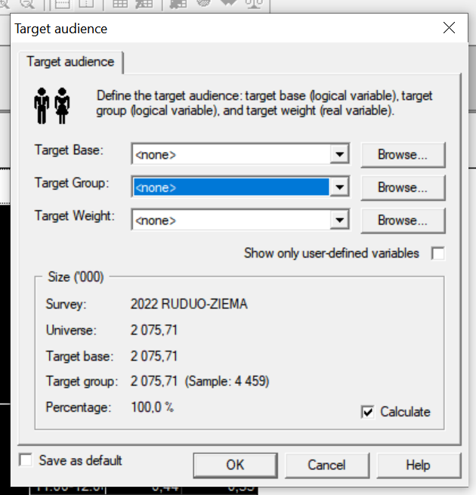
...
 |  | AQH %
 |  | Total | ALL 30-65
pr-sk | 07:00-08:00 | 0.99 | 1.19
 | 08:00-09:00 | 1.46 | 1.69
 | 09:00-10:00 | 1.44 | 1.68
 | 10:00-11:00 | 1.57 | 1.71
 | 11:00-12:00 | 1.52 | 1.6
 | 12:00-13:00 | 1.87 | 2.01
 | 13:00-14:00 | 1.59 | 1.74
 | 14:00-15:00 | 1.38 | 1.56
 | 15:00-16:00 | 1.23 | 1.48
 | 16:00-17:00 | 1.16 | 1.4
 | 17:00-18:00 | 0.94 | 1.04
pr-sk | 07:00-08:00 | 0.31 | 0.4
 | 08:00-09:00 | 0.38 | 0.42
 | 09:00-10:00 | 0.37 | 0.32
 | 10:00-11:00 | 0.42 | 0.37
 | 11:00-12:00 | 0.44 | 0.35
 | 12:00-13:00 | 0.33 | 0.25
 | 13:00-14:00 | 0.4 | 0.26 | 20694
 | 14:00-15:00 | 0.41 | 0.31
 | 15:00-16:00 | 0.38 | 0.26 | 20757
 | 16:00-17:00 | 0.35 | 0.28 | 14079
 | 17:00-18:00 | 0.51 | 0.35
pr-sk | 07:00-08:00 | 0.74 | 0.98
 | 08:00-09:00 | 0.92 | 1.25
...

